상품제안서
브리츠 블루투스스피커 라디오 V5.3 | 상품코드: S38502

 |  |  |  |  |  |  | 02-713-8555 | www.synergygift.co.kr
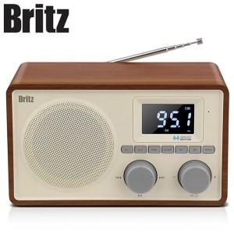

【상세/제작정보】

【인쇄/포장옵션】 | 풀칼라 / 기본케이스

【공급단가】 | 수량 | 10~ | 30~ | 100~ | 300~ | 500~
*VAT별도 | 단가 | 51,200원 | 50,400원 | 49,200원 | 47,970원 | 47,140원

【상품 URL】 | https://www.synergygift.co.kr:443/src/goods_detail.php?gdno=38502

